修改
Equipment指大型、重武器、航空航天，咱们公司统一都只用Device
名词修改
修改匈牙利语
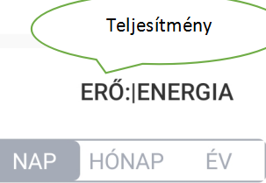


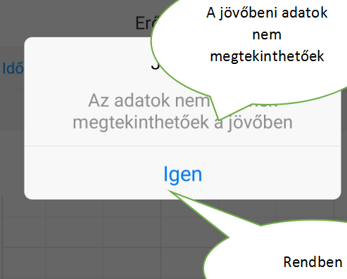

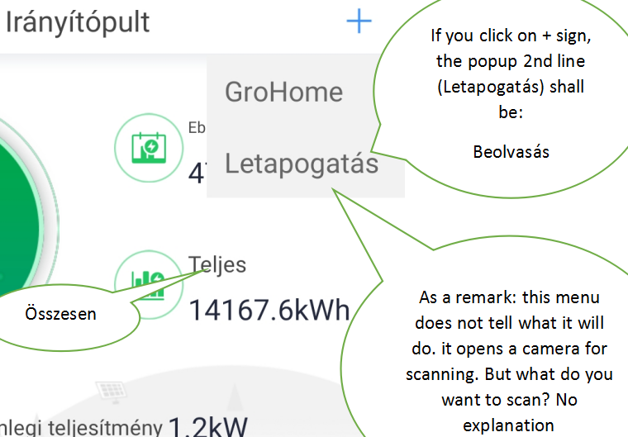
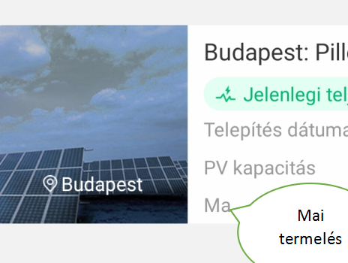

研发本地调试翻译修改
防逆流功率百分比：Export power limit ---->Export power limit %
防逆流失效后默认功率百分比:Failsafe power limit ---->Failsafe power limit %
Grid CMD -> 16.Power Sensor(Android) vs Dynamometer (iOS)，统一成Power Sensor（功率采集计）
Charge and Discharge Management -> 7.Dischrage Power %，dischrage修改成discharge
iOS Bat first (1) vs Android TOU-Charging (1)，统一成Bat first
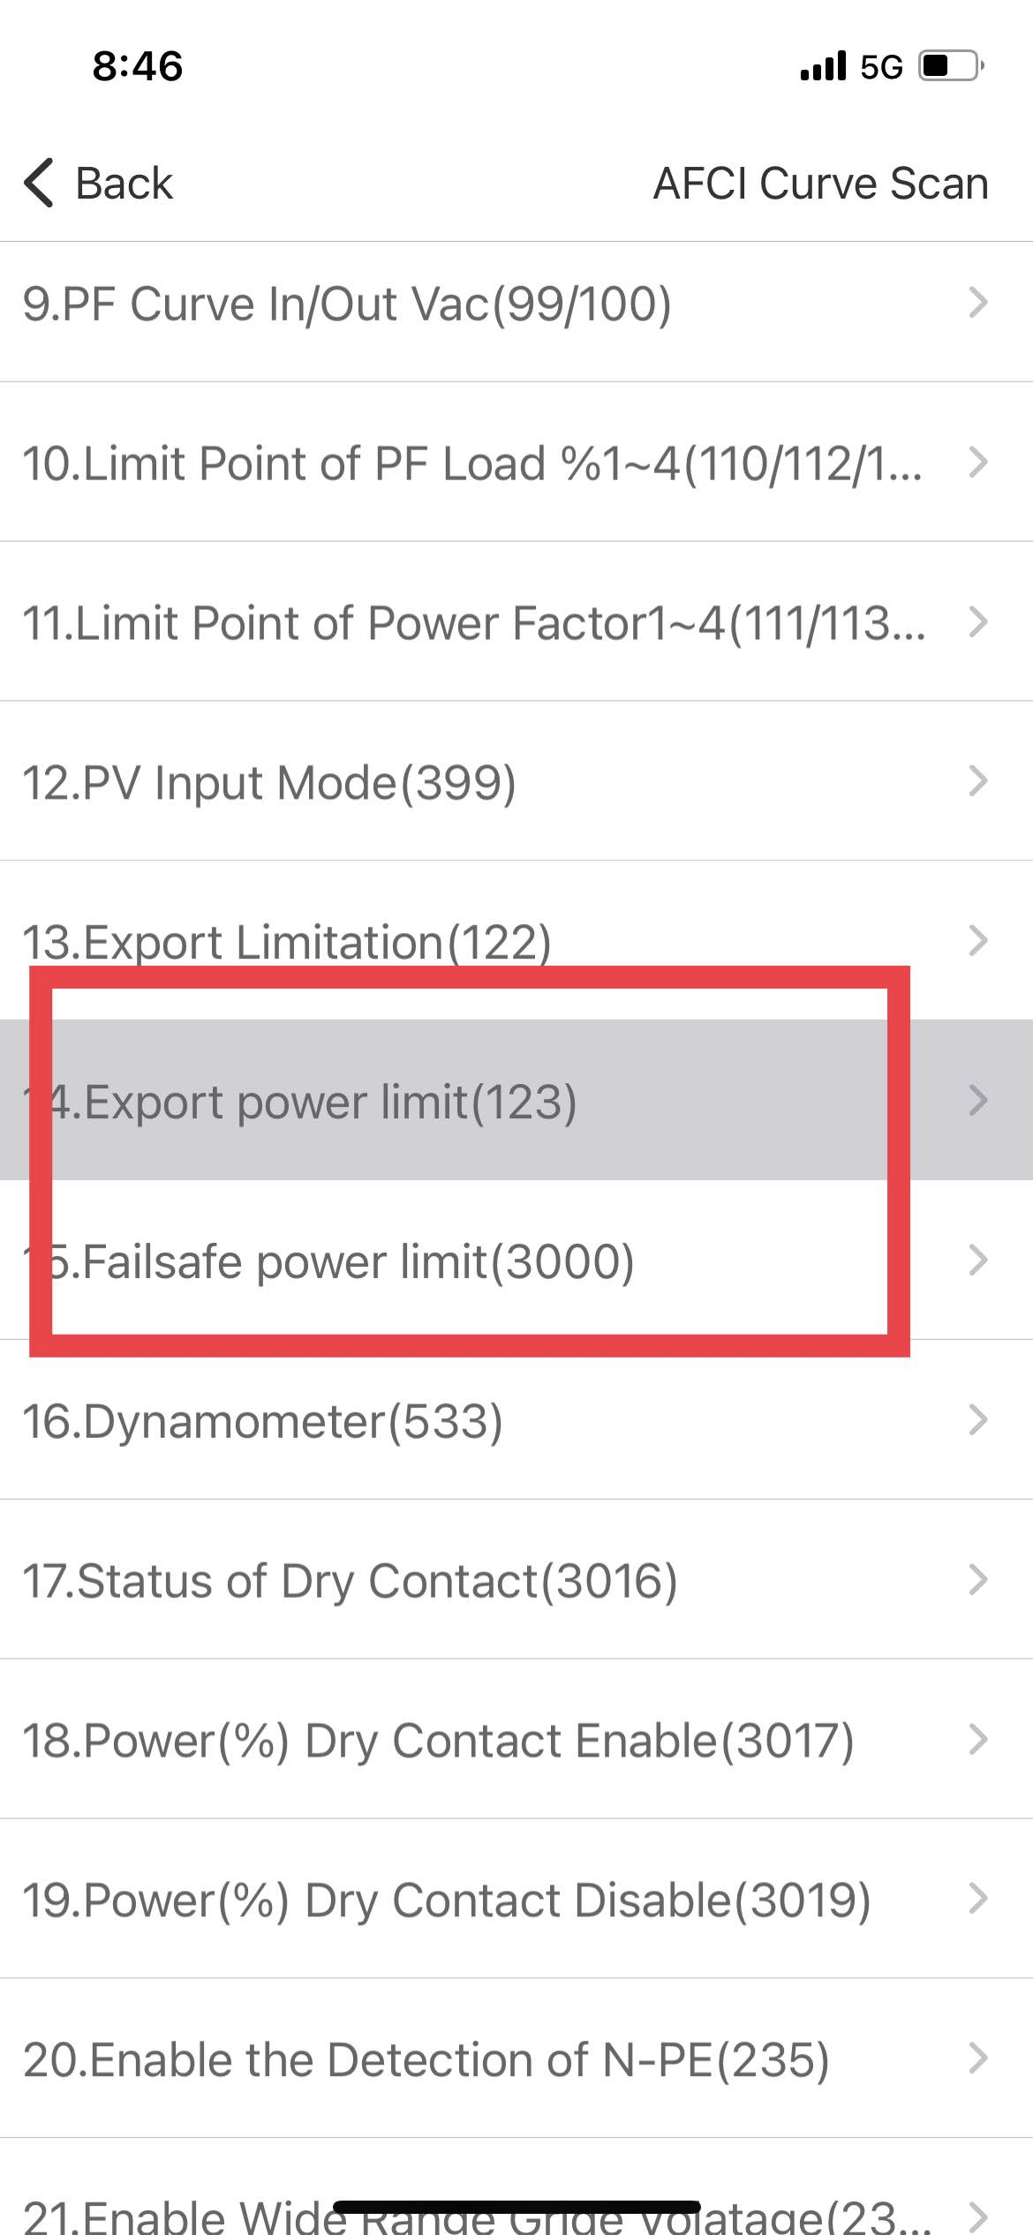

新增翻译
安卓新增3342-3468
iOS新增2891-3016
黄色部分市场部修改的英文翻译

新增翻译
新增watch翻译 iOS 3033-3100
新增充电桩翻译 安卓 3486-3534
新增充电桩翻译 安卓 3535-3542
新增watch翻译 iOS 3101-3112
新增翻译
<string name="task_number">Number of tasks</string>
<string name="min_power">Not less than 100W</string>
<string name="mode_status">Mode status</string>
<string name="system_output">System Output</string>

<string name="only_l1_phase">This function is only available for the load of L1 phase.</string>
<string name="max_work_time">当设备一天工作时间超过最长时间时，将关闭设备，防止过度浪费</string>
<string name="min_work_time">当开启最短工作时间设置时，设备关闭前工作时间不会低于最短工作时间 ，防止频繁开启损坏设备</string>
<string name="mptt_load">MPTT路数</string>
<string name="charge_energy">充电量为0</string>
<string name="free">免费</string>
<string name="unlock_tips">解锁后桩会停止充电，请确认是否解锁</string>
<string name="draw_gun">请重新插拔枪，否则桩无法自动开启充电。</string>
<string name="comfirm_charge_connet">确认充电桩序列号与手机连接的热点名称一致</string>
<string name="close_message_tips">推送关闭后通知中心将不再显示，但仍可到</string>
<string name="manager">管理</string>
<string name="recharge_message">充值消息</string>

